Fit Maxwell
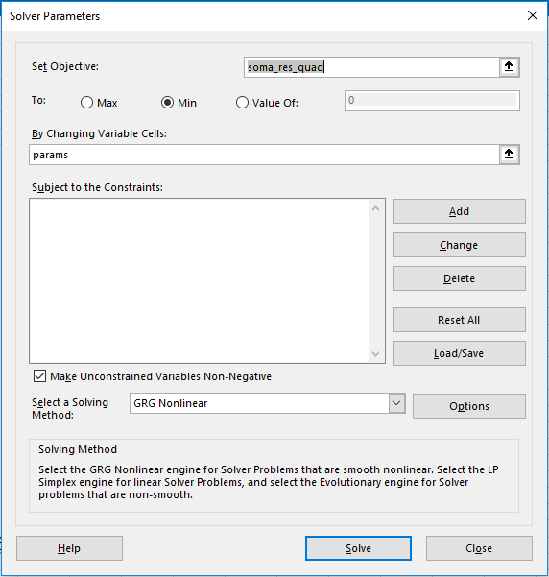
Ajuste de Maxwell simultâneo |  |  |  |  |  |  |  |  | Importante: Possuir o Solver habilitado. Veja a segunda planilha para um tutorial |  |  |  |  |  |  |  |  |  |  |  | Não entrar em pânico se ele informar que há conexões externas.
Etapa 1: Importar os dados .csv pelo Query Editor |  |  |  |  |  |  |  |  |  | Etapa 2: Garantir que a coluna verde possui seus dados |  |  |  |  |  |  |  |  |  |  |  | A janela do solver tem que ter esta cara
Opcional: CTRL+C, CTRL+V os valores de f, G', G'' aqui |  |  |  |  |  |  |  |  |  | Dados |  |  | Modelo |  | Resíduo^2 |  |  | Etapa 3: Colocar valores iniciais de chute aqui
n | t | t_seg | f | G' | G'' | Eta* | Gamma | T.1 |  | freq | G' dados | G'' dados | G' modelo | G'' modelo | G' | G'' |  | Parâmetros
2|1 | 825.7 | 426.8 | 0.01 | 0.01068 | 0.7205 | 11.47 | 1.388 | 25 |  | 0.010 | 0.011 | 0.721 | 0.010 | 0.688 | 1.3239E-06 | 1.0470E-03 |  | G0 | 49.70 | Pa
2|2 | 1136 | 737.3 | 0.01292 | 0.01853 | 0.9257 | 11.41 | 1.08 | 25 |  | 0.013 | 0.019 | 0.926 | 0.016 | 0.889 | 6.8904E-06 | 1.3493E-03 |  | tr | 1.38 | s
2|3 | 1404 | 1005 | 0.01668 | 0.03122 | 1.192 | 11.38 | 0.8383 | 25 |  | 0.017 | 0.031 | 1.192 | 0.027 | 1.147 | 2.2242E-05 | 1.9864E-03 |  | Etapa 4: Clicar em Data->Solver-> Solve->Keep Solver Solution->OK
2|4 | 1617 | 1218 | 0.02154 | 0.05153 | 1.536 | 11.35 | 0.6507 | 25 |  | 0.022 | 0.052 | 1.536 | 0.044 | 1.481 | 5.3981E-05 | 3.0001E-03
Ajuste de Maxwell de CTAB 100mM:NaSal 100mM
2|5 | 1789 | 1390 | 0.02783 | 0.08551 | 1.982 | 11.35 | 0.504 | 25 |  | 0.028 | 0.086 | 1.982 | 0.074 | 1.913 | 1.3922E-04 | 4.8124E-03
2|6 | 1901 | 1502 | 0.03594 | 0.1394 | 2.552 | 11.32 | 0.3912 | 25 |  | 0.036 | 0.139 | 2.552 | 0.123 | 2.468 | 2.7526E-04 | 7.1321E-03
2|7 | 1988 | 1589 | 0.04642 | 0.2281 | 3.279 | 11.27 | 0.3042 | 25 |  | 0.046 | 0.228 | 3.279 | 0.205 | 3.182 | 5.5530E-04 | 9.4430E-03
2|8 | 2055 | 1656 | 0.05995 | 0.3709 | 4.217 | 11.24 | 0.2362 | 25 |  | 0.060 | 0.371 | 4.217 | 0.340 | 4.098 | 9.4202E-04 | 1.4169E-02
2|9 | 2108 | 1709 | 0.07743 | 0.6069 | 5.416 | 11.2 | 0.1835 | 25 |  | 0.077 | 0.607 | 5.416 | 0.565 | 5.269 | 1.7606E-03 | 2.1686E-02
2|10 | 2149 | 1750 | 0.1 | 0.9874 | 6.927 | 11.14 | 0.1429 | 25 |  | 0.100 | 0.987 | 6.927 | 0.935 | 6.753 | 2.7261E-03 | 3.0191E-02
2|11 | 2180 | 1782 | 0.1292 | 1.606 | 8.829 | 11.06 | 0.1114 | 25 |  | 0.129 | 1.606 | 8.829 | 1.542 | 8.617 | 4.1393E-03 | 4.5078E-02
2|12 | 2205 | 1806 | 0.1668 | 2.611 | 11.18 | 10.96 | 0.08715 | 25 |  | 0.167 | 2.611 | 11.180 | 2.517 | 10.899 | 8.7456E-03 | 7.9001E-02
2|13 | 2225 | 1826 | 0.2154 | 4.169 | 13.94 | 10.75 | 0.06884 | 25 |  | 0.215 | 4.169 | 13.940 | 4.061 | 13.614 | 1.1686E-02 | 1.0619E-01
2|14 | 2240 | 1841 | 0.2783 | 6.555 | 17.09 | 10.47 | 0.05483 | 25 |  | 0.278 | 6.555 | 17.090 | 6.427 | 16.678 | 1.6285E-02 | 1.7004E-01
2|15 | 2252 | 1853 | 0.3594 | 10.01 | 20.27 | 10.01 | 0.04453 | 25 |  | 0.359 | 10.010 | 20.270 | 9.867 | 19.826 | 2.0392E-02 | 1.9737E-01
2|16 | 2261 | 1862 | 0.4642 | 14.73 | 23.23 | 9.431 | 0.03678 | 25 |  | 0.464 | 14.730 | 23.230 | 14.533 | 22.608 | 3.8899E-02 | 3.8723E-01
2|17 | 2269 | 1870 | 0.5995 | 20.48 | 25.2 | 8.621 | 0.03143 | 25 |  | 0.600 | 20.480 | 25.200 | 20.279 | 24.427 | 4.0461E-02 | 5.9775E-01
2|18 | 2274 | 1876 | 0.7743 | 26.87 | 25.82 | 7.66 | 0.02778 | 25 |  | 0.774 | 26.870 | 25.820 | 26.582 | 24.791 | 8.3022E-02 | 1.0594E+00
2|19 | 2282 | 1883 | 1 | 33.09 | 24.76 | 6.578 | 0.02567 | 25 |  | 1.000 | 33.090 | 24.760 | 32.667 | 23.590 | 1.7870E-01 | 1.3691E+00
2|20 | 2290 | 1891 | 1.292 | 38.5 | 22.6 | 5.501 | 0.0248 | 25 |  | 1.292 | 38.500 | 22.600 | 37.871 | 21.167 | 3.9513E-01 | 2.0531E+00
2|21 | 2297 | 1898 | 1.668 | 42.85 | 19.73 | 4.501 | 0.02527 | 25 |  | 1.668 | 42.850 | 19.730 | 41.857 | 18.121 | 9.8604E-01 | 2.5884E+00
2|22 | 2303 | 1904 | 2.154 | 46.02 | 16.78 | 3.619 | 0.02788 | 25 |  | 2.154 | 46.020 | 16.780 | 44.680 | 14.979 | 1.7944E+00 | 3.2433E+00
2|23 | 2310 | 1911 | 2.783 | 48.19 | 13.99 | 2.87 | 0.03573 | 25 |  | 2.783 | 48.190 | 13.990 | 46.567 | 12.083 | 2.6345E+00 | 3.6364E+00
2|24 | 2315 | 1916 | 3.594 | 49.69 | 11.5 | 2.259 | 0.06628 | 25 |  | 3.594 | 49.690 | 11.500 | 47.774 | 9.599 | 3.6729E+00 | 3.6141E+00
2|25 | 2320 | 1921 | 4.642 | 50.68 | 9.382 | 1.767 | 0.05224 | 25 |  | 4.642 | 50.680 | 9.382 | 48.528 | 7.549 | 4.6319E+00 | 3.3593E+00
2|26 | 2325 | 1926 | 5.995 | 52.47 | 6.625 | 1.404 | 0.01916 | 25 |  | 5.995 | 52.470 | 6.625 | 48.991 | 5.901 | 1.2101E+01 | 5.2382E-01
2|27 | 2330 | 1931 | 7.743 | 52.06 | 6.051 | 1.077 | 0.01879 | 25 |  | 7.743 | 52.060 | 6.051 | 49.274 | 4.595 | 7.7640E+00 | 2.1189E+00
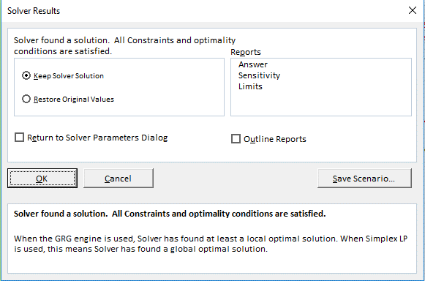
2|28 | 2336 | 1937 | 10 | 29.4 | 0.2543 | 0.4679 | 0.01637 | 25 |  | 10.000 | 29.400 | 0.254 | 49.444 | 3.571 | 4.0178E+02 | 1.0997E+01
 |  |  |  |  |  |  |  |  |  |  |  |  |  | Soma | 436.16452157 | 36.24041114 | 472.40493271

Instruções para ad. Solver
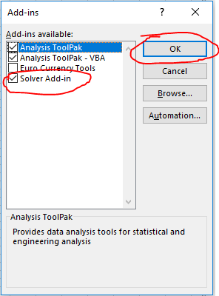
1:


2:
3:

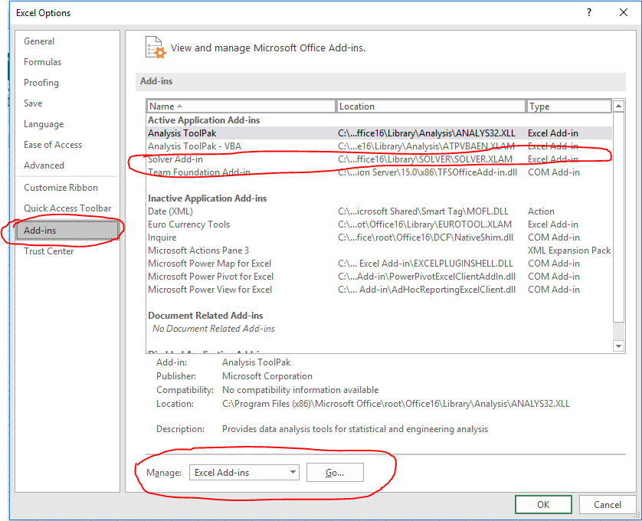

4:

5:

6:
7:

